Узб
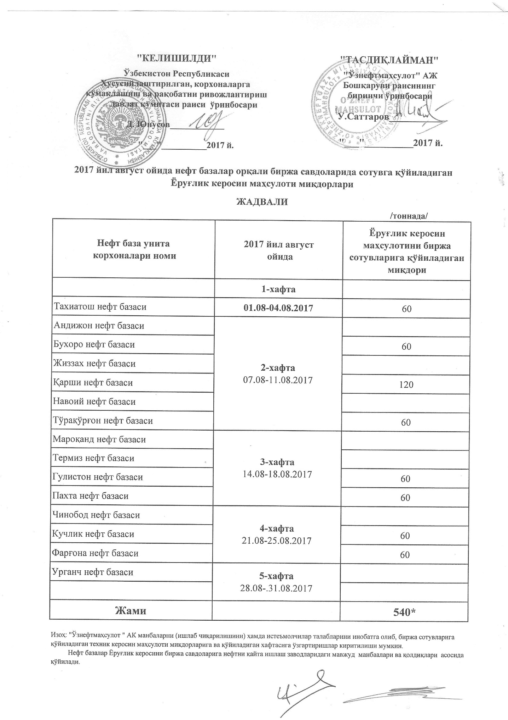
2017 йил август ойида "Нефт база унитар корхоналари" орқали биржа савдоларида сотувга қўиладиган Ёруғлик керосин маҳсулоти миқдорлари ЖАДВАЛИ
 |  | /тоннада/
Нефт база унита корхоналари номи | 2017 йил август ойида | Ёруғлик керосин маҳсулотини биржа сотувларига қўйиладиган миқдори
 | 1-хафта 01.08-04.08.2017
Тахиатош нефт базаси |  | 60
Андижон нефт базаси | 2-хафта 07.08-11.08.2017
Бухоро нефт базаси |  | 60
Жиззах нефт базаси
Кучлик нефт базаси |  | 120
Навоий нефт базаси
Тўрақўрғон нефт базаси |  | 60
Мароқанд нефт базаси | 3-хафта 14.08-18.08.2017
Термиз нефт базаси
Гулистон нефт базаси |  | 60
Пахта нефт базаси |  | 60
Чинобод нефт базаси | 4-хафта 21.08-25.08.2017
Қарши нефт базаси |  | 60
Фарғона нефт базаси |  | 60
Урганч нефт базаси | 5-хафта 28.08-31.08.2017

Жами |  | 540

